2021_11_data
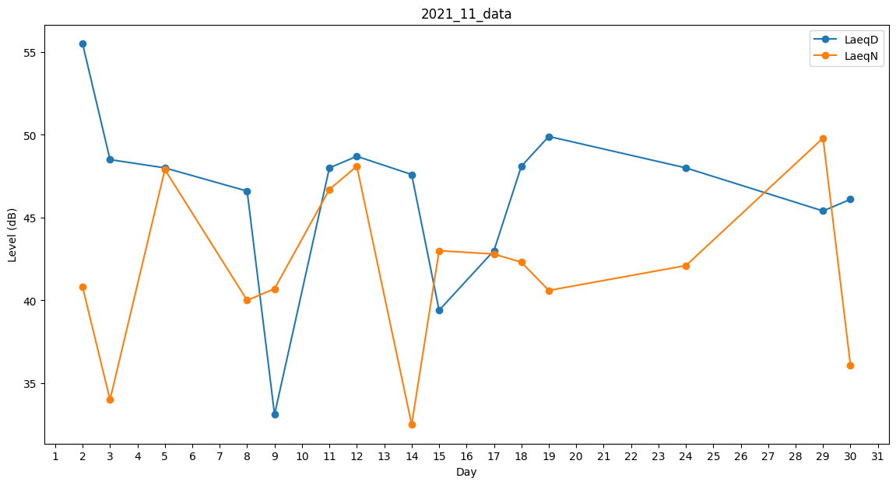
Day | LaeqD | LaeqN
1 | 0 | 49.1
2 | 55.5 | 40.8
3 | 48.5 | 34
4 | 0 | 45.2
5 | 48 | 47.9
6 | 48 | 0
7 | 47.3 | 0
8 | 46.6 | 40
9 | 33.1 | 40.7
10 | 38.8 | 0
11 | 48 | 46.7
12 | 48.7 | 48.1
13 | 33.1 | 0
14 | 47.6 | 32.5
15 | 39.4 | 43
16 | 0 | 40.2
17 | 43 | 42.8
18 | 48.1 | 42.3
19 | 49.9 | 40.6
20 | 47.9 | 0
21 | 45.9 | 0
22 | 43.4 | 0
23 | 46.9 | 0
24 | 48 | 42.1
25 | 47.3 | 0
26 | 44.7 | 0
27 | 48.6 | 0
28 | 47.4 | 0
29 | 45.4 | 49.8
30 | 46.1 | 36.1

